Hoja1
2023-09-11 11:27:21

LA PAZ 28 - HAEDO 4460-2005
BUENOS AIRES luquearti@gmail.com
____________________________________________________________________________________
FLEXIBLES PVC GRIS
C/ Terminal plast.
REGULABLE

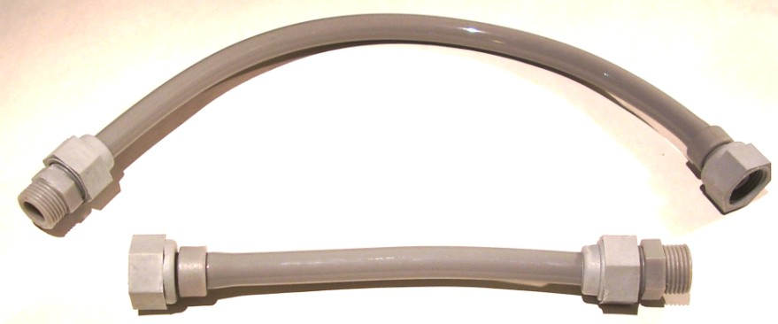

COD. | DESCRIPCION | PRECIO
F-105 | FLEXIBLE “PVC” GRIS ½ x 20cm. | 221.00
F-106 | FLEXIBLE “PVC” GRIS ½ x 30cm. | 234.00
F-107 | FLEXIBLE “PVC” GRIS ½ x 40cm. | 267.00
F-108 | FLEXIBLE “PVC” GRIS ½ x 50cm. | 293.00
F-109 | FLEXIBLE “PVC” GRIS ½ x 60cm. | 351.00

